Hoja1
2024-05-24

LA PAZ 28 - HAEDO 4460-2005
BUENOS AIRES luquearti@gmail.com
____________________________________________________________________________________
"SOPORTE ”
“VISILLO”
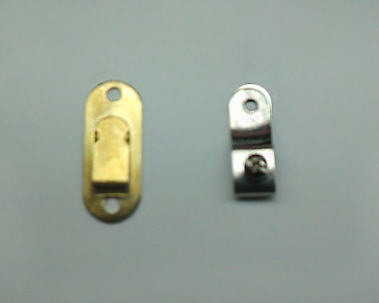

COD. | DESCRIPCION | PRECIO
S-012 | SOPORTE VISILLO c/Tornillo Hºbceado | $ 48.44
S-012/1 | SOPORTE VISILLO c/Tornillo Hºniquel. | $ 48.44
S-013 | SOPORTE VISILLO a Presion Hºbceado. | $ 28.71
S-013/1 | SOPORTE VISILLO a Presion Hºniquel. | $ 28.71
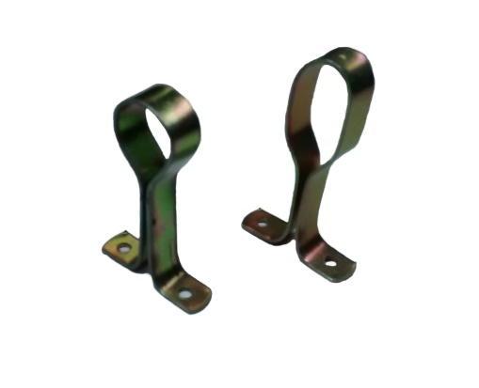
 |  | ,

COD. | DESCRIPCION | PRECIO
S-120 | Soporte de FLEJE P/Caño 1/2 | $ 106.97
S-120/1 | Soporte de FLEJE P/Caño 5/8 | $ 106.97
S-120/2 | Soporte de FLEJE P/Caño 3/4 | $ 122.00
S-119 | SOPORTE de Fleje p/Caño Ovalado | $ 152.63

